IO関連
詳細設計書 |  | 論理名称 |  |  |  |  | システムID | NK |  | 改訂日 | 2023-06-06
 |  | 物理名称 |  | 社員情報一覧 |  |  | システム名称 | 勤怠管理システム |  | 改訂者 | 賈則慧

I/O関連図

社員情報一覧
ログイン
基本情報登録
 |  |  |  | ログインボタン |  |  |  |  | 追加ボタン

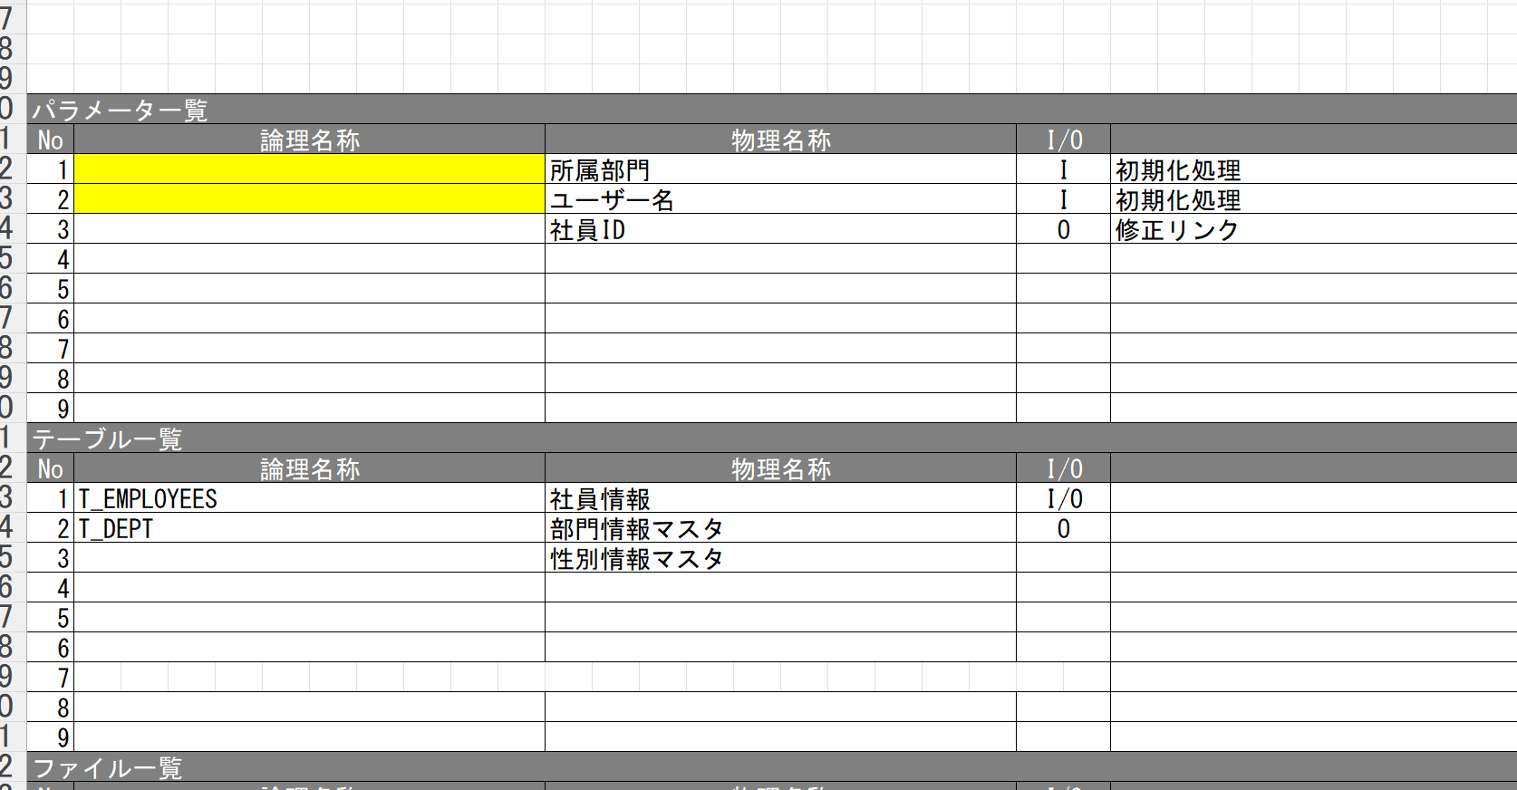

パラメータ一覧
No | 論理名称 |  | 物理名称 |  | I/O | 備考
1 | 社員ID |  | USER_ID |  | I
2 | 所属 |  | DEPARTMENT |  | I
3 | 入社年月日 |  | CALENDAR_DATE |  | I
4 | 氏名 |  | NAME |  | I
5 | 性別 |  | SEX |  | I
6 | 年齢 |  | AGE |  | I
7 | メールアドレス |  | MAIL_ADDRESS |  | I
8
9
テーブル一覧
No | 論理名称 |  | 物理名称 |  | I/O | 備考
1 | T_USERS |  | 社員アカウント |  | I/O
2
3
4
5
6
7
8
9
ファイル一覧
No | 論理名称 |  | 物理名称 |  | I/O | 備考
1
2
3
4
5
6
7
8
9

画面イメージ
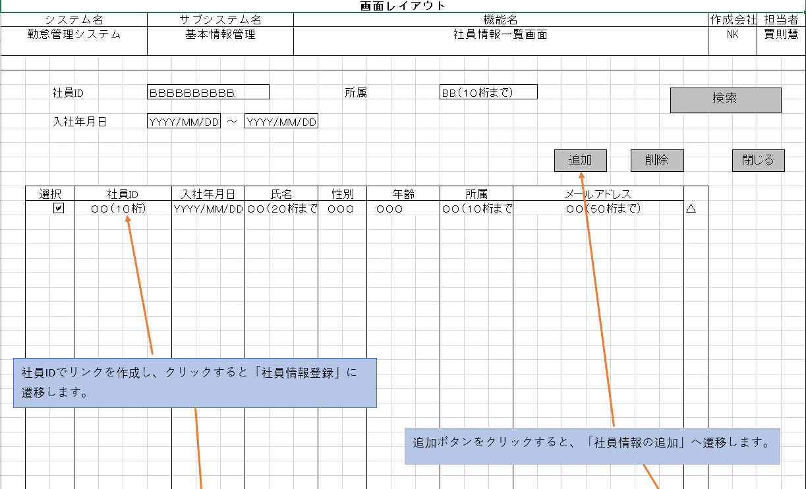
詳細設計書 | 論理名称 |  | システムID | NK | 改訂日 | 2023-06-06
 | 物理名称 | 社員情報一覧 | システム名称 | 勤怠管理システム | 改訂者 | 賈則慧
画面イメージ

イベント処理
詳細設計書 |  |  |  |  |  |  |  |  |  | 画面ID |  |  |  | システムID |  | 改訂日 | 2023-06-06
 |  |  |  |  |  |  |  |  |  | 画面名称 |  |  | 社員情報一覧 | システム名称 | 勤怠管理システム | 改訂者 | 賈則慧

1.初期表示処理

 | 1.1.画面制御

 |  | 1.1.1.活性化制御

 |  |  |  | No | 項目名 |  |  |  |  |  |  | 活性化
 |  |  |  | 1 | 検索 |  |  |  |  |  |  | 活性
 |  |  |  | 2 | 追加 |  |  |  |  |  |  | 活性
 |  |  |  | 3 | 削除 |  |  |  |  |  |  | 活性
 |  |  |  | 4 | 閉じる |  |  |  |  |  |  | 活性
 |  |  |  | 5 | 選択チェックボックス |  |  |  |  |  |  | 活性

 | 1.3.画面ヘッダー編集

 |  |  | No | 項目名 |  |  |  |  |  |  | 活性化
 |  |  | 1 | ログアウト |  |  |  |  |  |  | 活性

 |  |  | 画面「閉じる」ボダン押下、ログイン画面表示する

1.4.追加ボタンクリック処理

 | ・基本情報登録画面へ遷移する。

 |  |  | 引数：
 |  |  |  | なし

1.5.削除ボタンクリック処理

 | 1.チェック

 |  | ①選択行チェック

 |  |  | １件も選択しない場合、エラーメッセージを表示する。

 |  |  |  | メッセージ内容：
 |  |  |  |  | E0001 |  | 勤怠実績を選択してください。
 |  |  |  |  |  |  | 社員情報

 |  | ②削除確認

 |  |  | 削除確認メッセージを表示する。「はい」をクリックする場合、7-2処理へ。「いいえ」をクリックする場合、処理を中止する。

 |  |  |  | メッセージ内容：
 |  |  |  |  | I0001 |  |  | 選択した勤怠実績を削除してもよろしいですか。

 | 2.削除処理

 |  |  | ・選択した社員情報削除する。

 |  |  | ・選択した社員情報削除する。
 |  |  | 更新項目
 |  |  |  | 削除フラグ |  |  | =’１’
 |  |  |  | 更新者 |  |  | = ログインユーザID
 |  |  |  | 更新日 |  |  | = システム時間

 |  |  | テーブル
 |  |  |  | 社員情報 |  |  |  |  | T_EMPLOYEES
 |  |  |  | 部門情報 |  |  |  |  | T_DEPT

 |  |  | 更新条件

 |  |  |  | 社員ID |  | IN |  | 画面選択した社員IDリスト

1.6.ログアウトボタンクリック処理

 |  |  | ヘッダー「閉じる」ボダン押下、ログイン画面遷移する。

1.6.検索ボタンクリック処理

 | 1.2.社員情報一覧取得

 |  |  | 抽出項目
 |  |  |  | 社員ID
 |  |  |  | 入社年月日
 |  |  |  | 氏名
 |  |  |  | 性別
 |  |  |  | 年齢
 |  |  |  | 所属
 |  |  |  | メールアドレス

 |  |  | テーブル
 |  |  |  | 社員アカウント |  |  |  |  | T_USERS

 |  |  | 抽出条件
 |  |  |  | 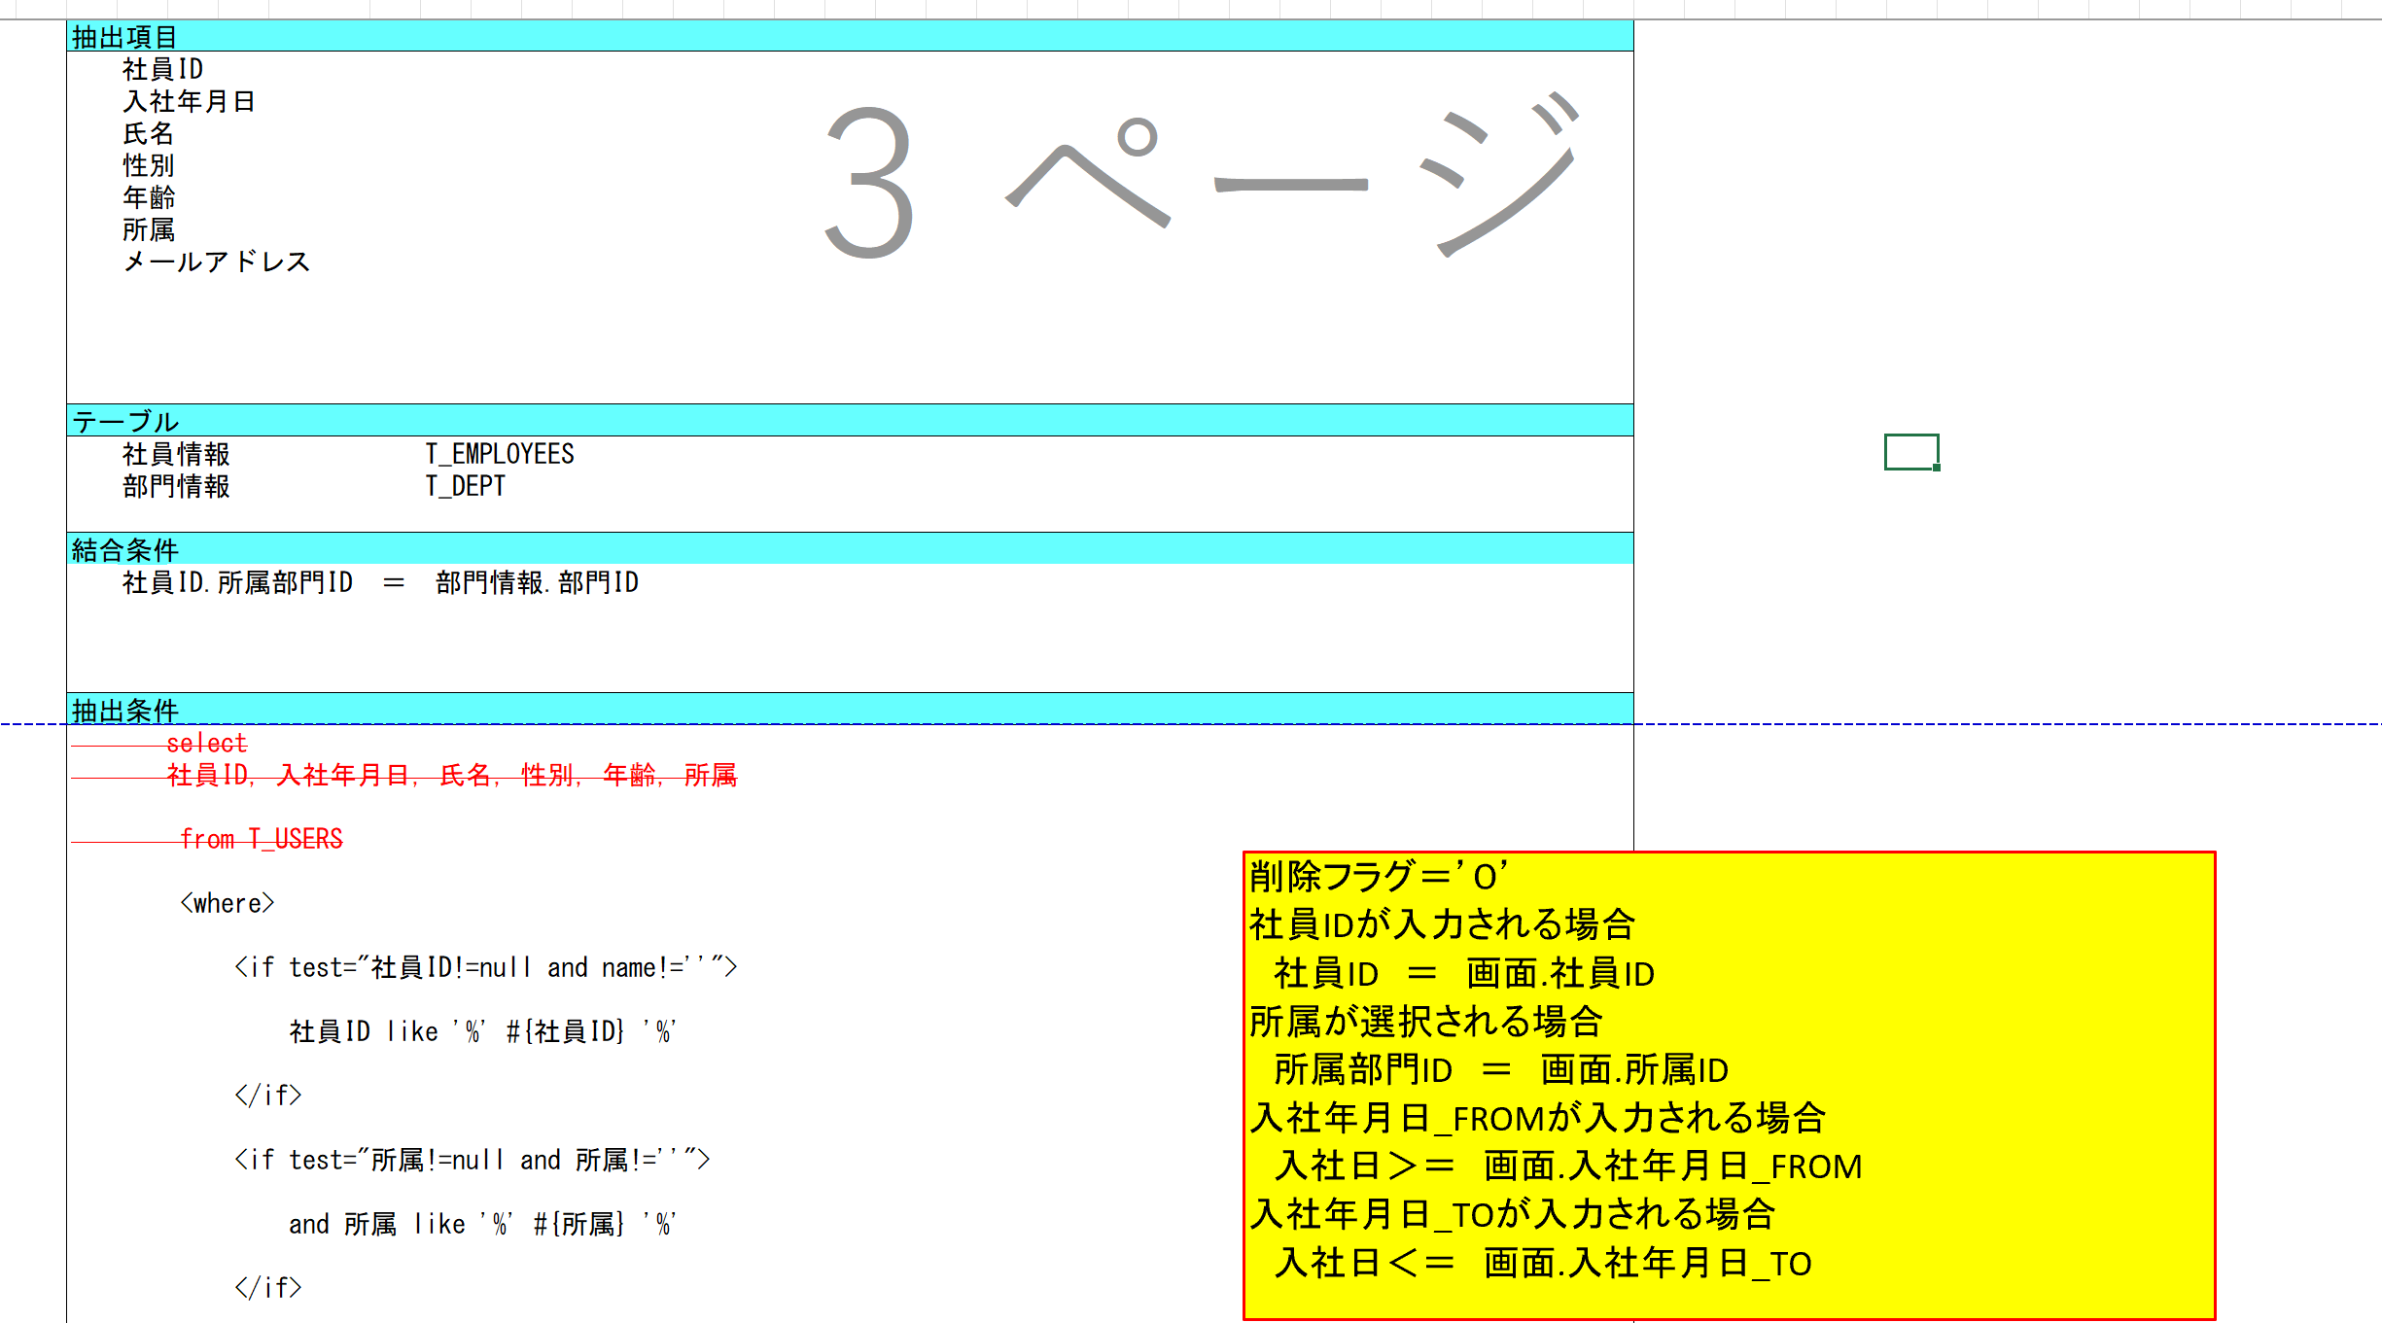 select 社員ID，入社年月日，氏名，性別，年齢，所属 from T_USERS <where> <if test="社員ID!=null and name!=''"> 社員ID like '%' #{社員ID} '%' </if> <if test="所属!=null and 所属!=''"> and 所属 like '%' #{所属} '%' </if> <if test="left入社年月日!=null and left入社年月日!=''"> and left入社年月日 &gt; #{left入社年月日} </if> <if test="right入社年月日!=null and right入社年月日!=''"> and right入社年月日 &lt; #{right入社年月日} </if> </where>

 |  |  | 集約条件
 |  |  |  | なし

 |  |  | ソート順
 |  |  |  | 入社年月日

